Suite de pruebas
CASOS DE PRUEBAS - RedBarrio |  |  |  |  |  |  |  |  |  | OK
No | Caso de prueba | Prioridad | Precondiciones | Datos de entrada | Pasos | Resultados Esperado | Resultado Obtenido | Estado prueba |  | FALLO
AREA FUNCIONAL: Autenticar Usuario
CU 1 | Iniciar sesión en el sistema | Alta | El usuario debe ingresar credenciales previamente registradas en el sistema | Correo: Contraseña: | 1.- El usuario ingresa el correo registrado. 2.- El usuario ingresa la contraseña correspondiente con el correo. 3.- El usuario presiona el botón ingresar. | El usuario logra entrar al sistema, llegando a la página principal de este. | 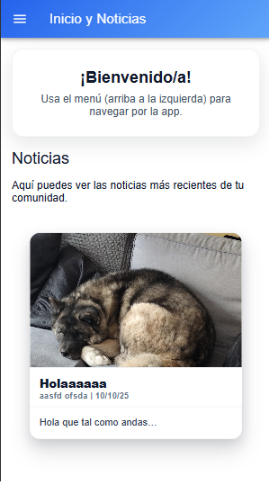 | OK
CU 1 | Validaciones al iniciar sesión | Alta | El usuario ingresa credenciales que no se encuentran registradas en el sistema | Correo: Contraseña: | 1.- El usuario ingresa un correo no registrado en el sistema. 2.- El usuario ingresa una contraseña no registrada en el sistema. 3.- El usuario presiona el botón ingresar. | El sistema muestra un mensaje de error y deniega la entrada al sistema. | 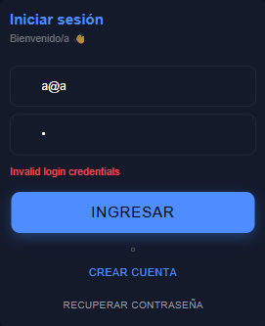 | OK
AREA FUNCIONAL : Registrar usuario
CU 18 | Registrarse en el sistema como nuevo vecino validando datos básicos. | Alta | El usuario no debe estar registrado en el sistema | Primer nombre: Segundo nombre(opcional): Primer apellido: Segundo apellido(opcional): RUT: Fecha nacimiento: Sexo: Dirección: Teléfono: Correo: Contraseña(mínimo 6 caracteres): | 1.- El usuario ingresa el primer nombre 2.- El usuario ingresa el segundo nombre(opcional). 3.- El usuario ingresa el primer apellido. 4.- El usuario ingresa el segundo apellido. 5.- El usuario ingresa el RUT. 6.- El usuario ingresa la fecha de nacimiento. 7.- El usuario selecciona el sexo. 8.- El usuario ingresa la dirección. 9.- El usuario ingresa el teléfono. 10.- El usuario ingresa el correo. 11.- El usuario ingresa una contraseña (mínimo 6 caracteres). 12.- El usuario presiona el botón "Registrarme" | El usuario queda registrado en el sistema y puede acceder al sistema | 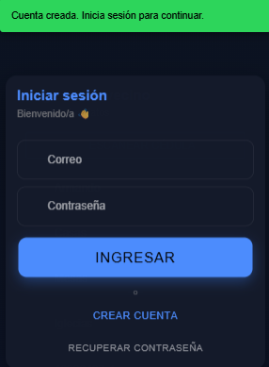 | OK
CU 18 | Registrarse en el sistema utilizando OCR | alta | El usuario no debe estar registrado en el sistema | Imágen de la cédula de identidad. | 1.-El usuario presiona el botón "Escanear Cédula". 2.- El usuario verifica que los datos sean correctos. 3.- El usuario ingresa los datos faltantes 4.- El usuario presiona el botón "Registrarme" | El usuario queda registrado en el sistema y puede acceder al sistema |  | OK
CU 18 | Registrarse en el sistema sin ingresar datos obligatorios | alta | El usuario no debe estar registrado en el sistema y debe intentar registrarse olvidando datos obligatorios | Primer nombre: Primer apellido: RUT: Fecha nacimiento: Sexo: Dirección: Teléfono: Correo: Contraseña(mínimo 6 caracteres): | Ingresar los dátos dejando en blanco algún campo obligatorio | Debe salir un error mencionando el campo que falta por completar y no se registra el usuario en el sistema |  | OK
AREA FUNCIONAL : Modulo generar proyecto(administrador)
CU 6 | Boton de menu "Generar proyecto/Actividad" | alta | El usuario debe estar logeado, ademas debe ser un usuario de tipo administrador | usuario, Click en el boton, Redirección al path "generar/proyecto" | 1. El usuario de tipo Administrador logeado. 2. Despliega el Menu de hamburguesa (superior izquierda). 3. Click en el boton "Generar Proyeto/Actividad" | Al clickear en "Generar proyecto/Actividad" el usuario es redireccionado e ingresa al modulo de "Generar publicacion - Proyecto" | 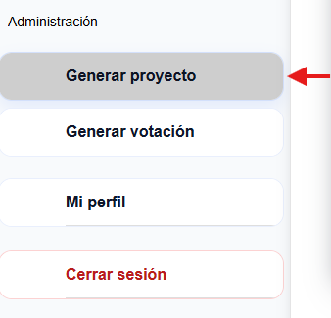 | OK
CU 6 | Rellenar Formulario de generacion de proyecto | alta | El usuario Administrador debe estar dentro del modulo de Generar publicacion en el path "/generar/proyecto" | Tipo de publicacion: Titulo de Proyecto: Descripcion de Proyecto: Imagen de referencia: | 1. Se ingresa al Formulario de generacion de Proyecto 2. Se elige el tipo de publicacion a "Proyecto" 3. se rellena el campo "titulo del proyecto" 4. se rellena el campo "Descripcion del proyecto" 5. se sube una imagen de referencia 6. apretar el boton "Crear proyecto" 7. apretar el boton "Limpiar" si se requiere limpiar los Labels | una vez rellenado el formulario de generacion de proyecto y apretar el boton "crear proyecto" de manera exitosa, deberia sobresalir una caja de texto como se muestra en la imagen | 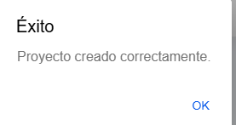 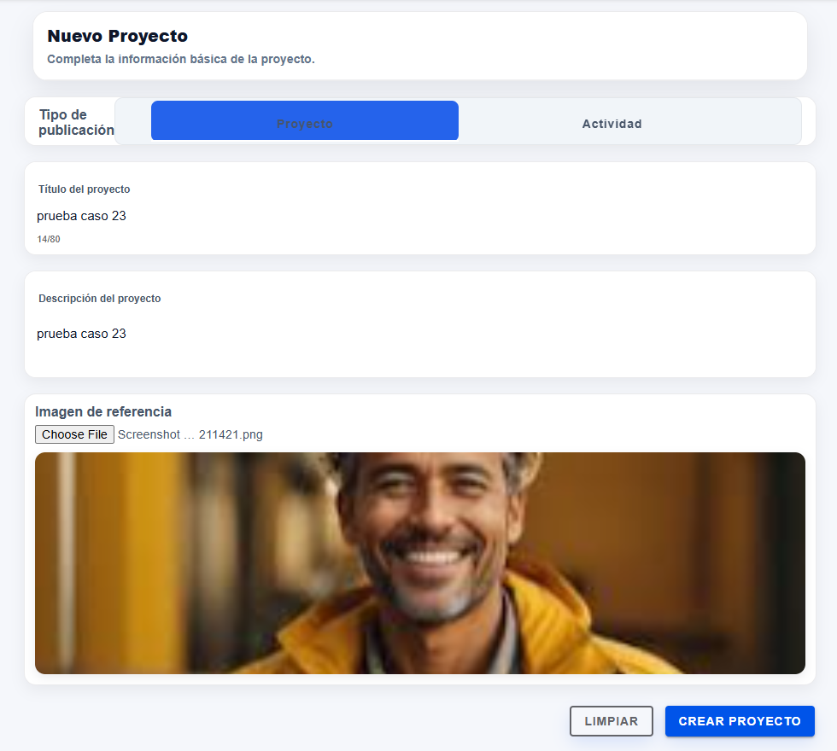 | OK
AREA FUNCIONAL : Cambiar contraseña
CU 02 | Correo electrónico de recuperación de contraseña | alta | El correo debe estar registrado en el sistema | Correo electrónico registrado | 1.- El usuario ingresa el correo eletrónico registrado. 2.- El usuario presiona el botón "Recuperar Contraseña" | El sistema envía un correo de restauración al correo registrado en el sistema | 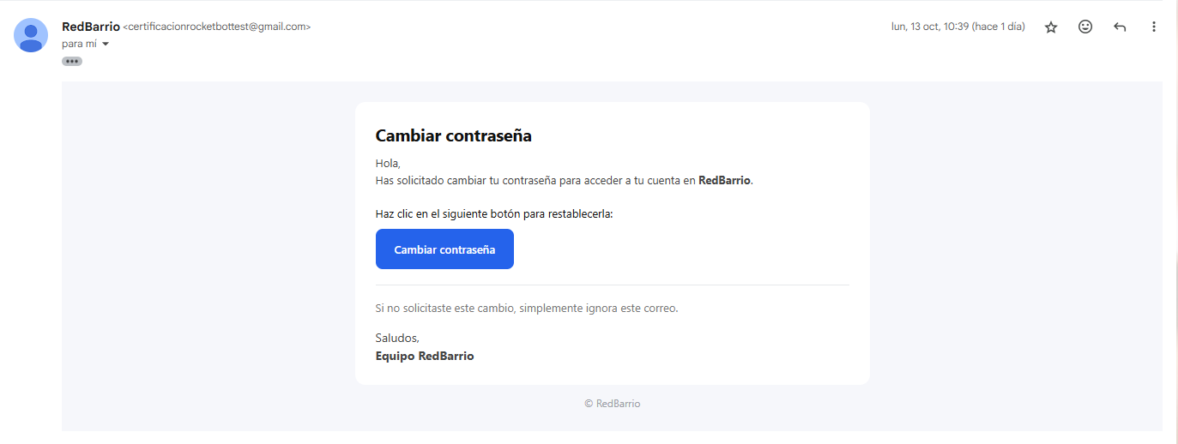 | OK
CU 02 | Cambio de contraseña | alta | El usuario debe entrar al formulario desde el correo de recuperación | Nueva Contraseña: Confirmar Nueva Contraseña: | 1.- El usuario utiliza el correo de recuperación. 2.- El usuario ingresa la nueva contraseña (mínimo 6 caracteres). 3.- El usuario presiona el botón "Cambiar Contraseña". | El usuario logra cambiar la contraseña | 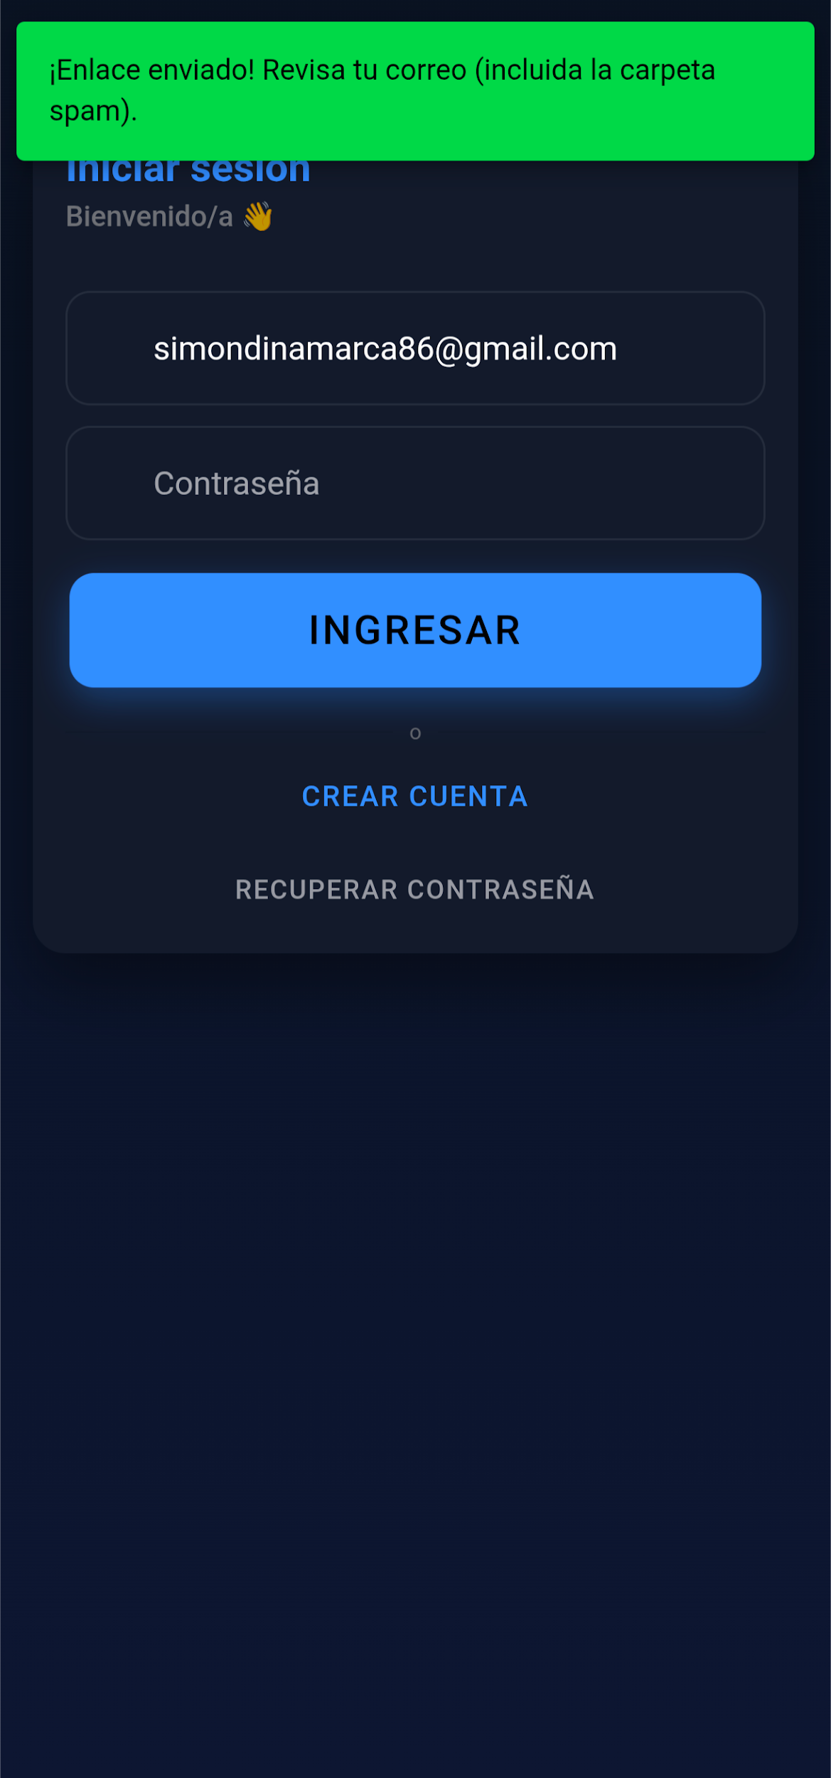 | OK
CU 02 | Cambio de contraseña | alta | El correo debe estar registrado en el sistema y no debe ser ingresado en el campo correo | Correo registrado | 1.- No ingresar correo en el campo. 2.- Ingresar correo en el campo que aparece. 3.- Presionar botón "Enviar Enlace". | El sistema envía un correo de restauración al correo registrado en el sistema | 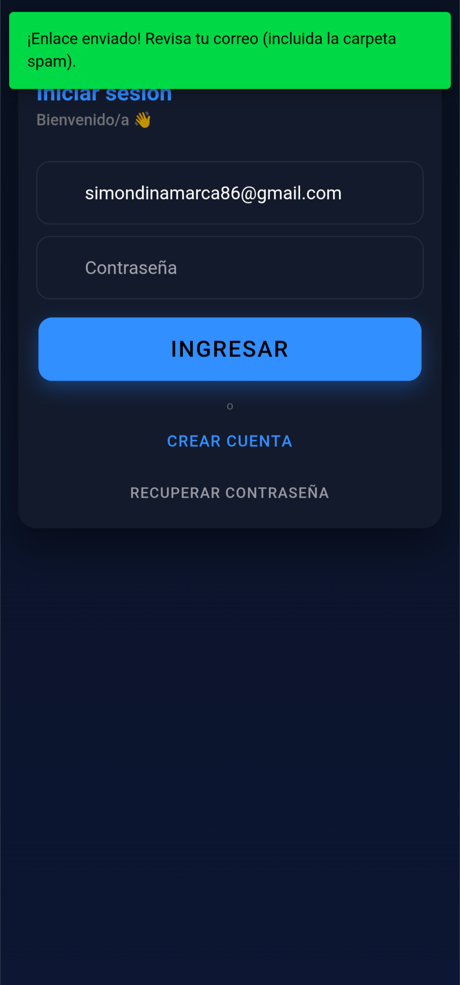 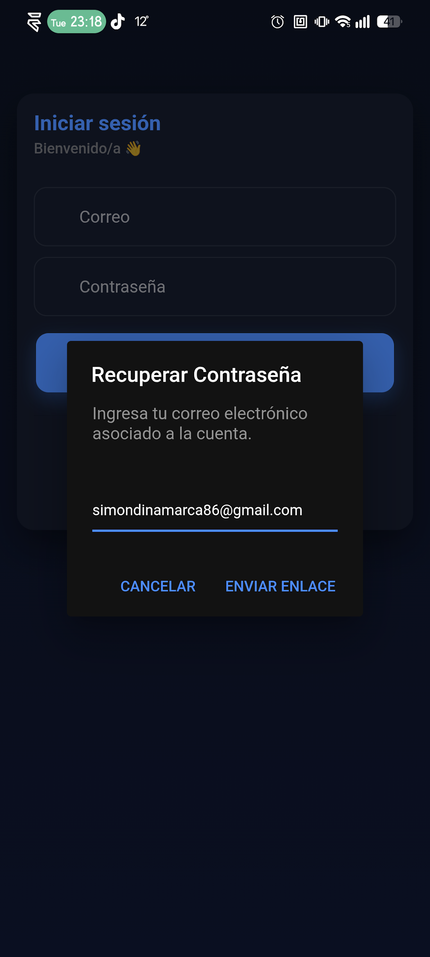 | OK
CU 02 | Cambio de contraseña correo no registrado | alta | El correo no debe estar registrado | Correo electrónico no registrado | Ingresar un correo electrónico no registrado en el sistema | El sistema envía un correo de restauración al correo ingresado |  | OK
AREA FUNCIONAL : Modulo generar Actividad (administrador)
CU 07 | Boton de menu "Generar proyecto/Actividad" | alta | El usuario debe estar logeado, ademas debe ser un usuario de tipo administrador | usuario, Click en el boton, Redirección al path "generar/proyecto" | 1. El usuario de tipo Administrador logeado. 2. Despliega el Menu de hamburguesa (superior izquierda). 3. Click en el boton "Generar Proyeto/Actividad" | Al clickear en "Generar proyecto/Actividad" el usuario es redireccionado e ingresa al modulo de "Generar publicacion - Actividad" |  | OK
CU 07 | Rellenar Formulario de generacion de actividad | alta | El usuario Administrador debe estar dentro del modulo de Generar publicacion en el path "/generar/proyecto" | Tipo de publicacion: Titulo de actividad: Descripcion de actividad: Imagen de referencia: cupos disponibles: fecha de inicio: fecha de termino: | 1. Se ingresa al Formulario de generacion de Proyecto/Actividad 2. Se elige el tipo de publicacion a "Actividad" 3. se rellena el campo "titulo de la actividad" 4. se rellena el campo "Descripcion de actividad" 5. se sube una imagen de referencia 6. definir los cupos disponibles 7. definir las fechas de inicio y termino 8. apretar boton "crear actividad" | una vez rellenado el formulario de generacion de actividad y apretar el boton "crear actividad" de manera exitosa, deberia sobresalir una caja de texto como se muestra en la imagen | 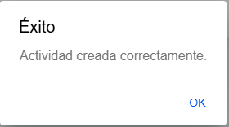 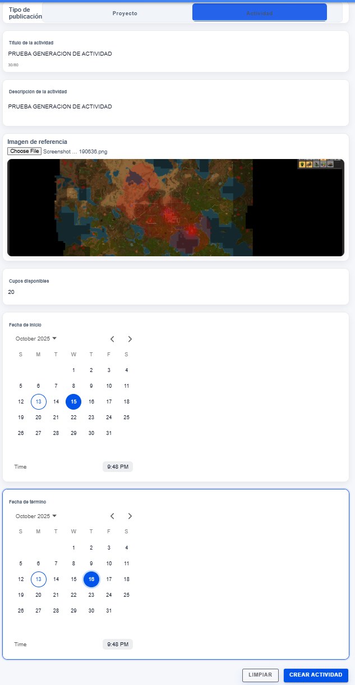 | OK
AREA FUNCIONAL : Noticias
CU 10 | El usuario puede ver las noticias de la comunidad | alta | El usuario debe estar autenticado en el sistema y debe estar en el inicio | N/A | El usuario entra al inicio de la aplicación | El usuario puede ver las noticias del sistema |  | OK
CU 13 | El administrador puede crear noticias en el sistema | alta | El usuario debe estar autenticado en el sistema como administrador | Título: Párrafo 1: Párrafo n/6: Imágen de portada: Imágen n/5: | 1.- El usuario entra en el menú lateral a "Gestionar Noticias" 2.- El usuario presiona el botón "Nueva Noticia". 3.- El usuario rellena con los datos obligatorios (Parrafo 1, Imágen de portada). 4.- El usuario presiona el botón "Guardar Noticia". | La noticia se guarda y se muestra en "Gestionar Noticias" y en la página de inicio del sistema |  | OK
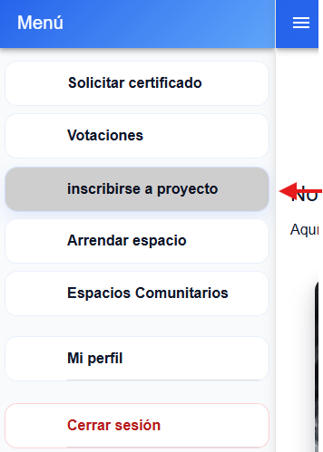
AREA FUNCIONAL : Modulo de inscripcion a Proyecto
CU 07 | Boton de menu "inscribirse a proyecto/actividad" | alta | El usuario debe estar logeado, ademas el usuario debe ser de tipo Vecino | usuario, Click en el boton, Redirección al path "/inscripcion/proyectos" | 1. El usuario logeado de tipo vecino 2. Despliega el menu de hamburguesa(Superior izquierda) 3. Realiza click en el boton "Inscribirse a proyecto/actividad" | El usuario ingresa al modulo de "/inscripcion/proyectos" | 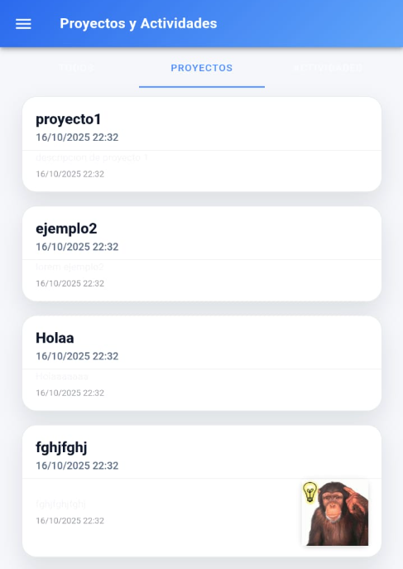 | OK
CU 07 | Navegacion y seleccion de proyecto a inscribirse | alta | El usuario debe estar dentro del modulo "Proyectos y actividades", en el path /inscripcion/proyectos | Usuario, Filtro de publicaciones, seleccion de proyecto elegido | 1. El usuario dentro del modulo "Proyectos y actividades" 2. Usuario filtra de "Todos" a "Proyectos" 3. Usuario navega entre los proyectos disponibles 4. Usuario Selecciona con un click el proyecto para inscribirse | El usuario al seleccionar el proyecto de interes, le redirecciona al modulo de inscripcion del proyecto seleccionado, como se muestra en la imagen | 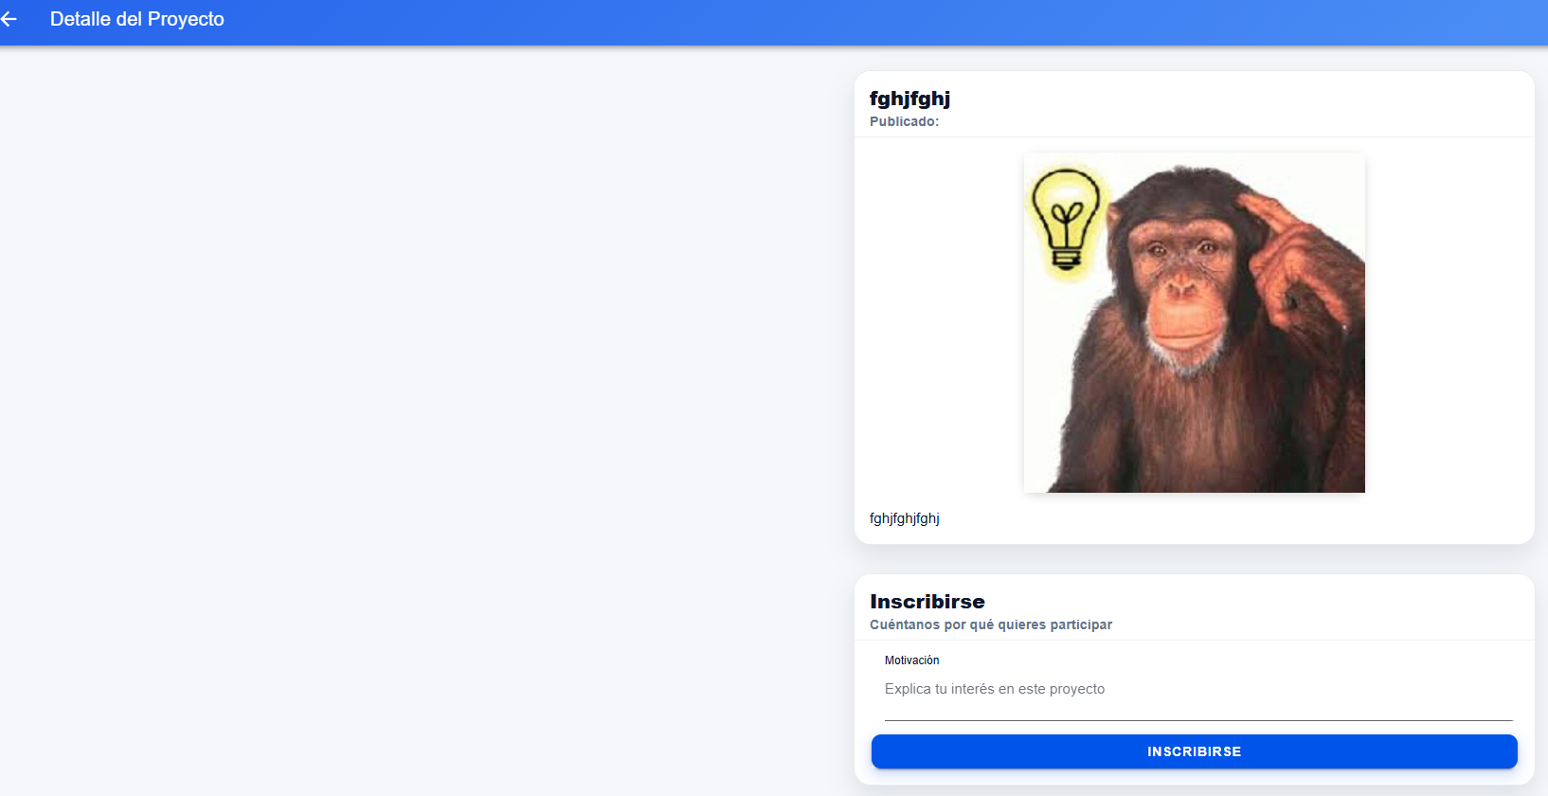 | OK | #ERROR!
CU07 | Relleno del formulario para postulacion del proyecto | alta | El usuario tiene que haber escogido un proyecto en la lista de navegacion de proyectos disponibles, estar dentro del path /inscripcion/inscripcion-proyecto/... | Usuario, Proyecto seleccionado, path /inscripcion/inscripcion-proyecto/ | 1. el usuario dentro del modulo de Inscripcion de proyecto 2. Usuario rellena la caja "Motivacion" 3. Usuario apreta el boton de "Inscribirse" | El usuario al rellenar el cuadro de "motivacion" y apretar el boton "Inscribirse" deberia sobresalir una caja de texto como se muestra en la imagen | 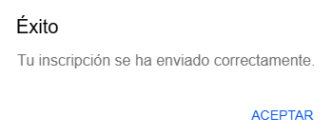 | OK
AREA FUNCIONAL : Perfil
CU 03 | El usuario puede ver la información de su perfil | alta | El usuario debe estar registrado en el sistema | N/A | 1.- El usuario se autentica en el sistema. 2.- El usuario navega hasta "Mi perfil" en el menú lateral. 3.- El usuario presiona "Mi perfil". | El usuario es capáz de ver la información de su perfil. |  | OK
CU 03 | Editar información del perfíl | alta | El usuario debe estar registrado en el sistema | Segundo nombre (opcional): Segundo apellido (opcional): Teléfono (opcional): Foto de perfíl (opcional): | 1.- El usuario se autentica en el sistema. 2.- El usuario navega hasta "Mi perfíl" en el menú lateral. 3.- El usuario modifica los datos disponibles (Segundo nombre, Segundo apellido, Teléfono). 4.- El usuario presiona el botón "Guardar Cambios". | El usuario es capáz de ver la nueva información de su perfíl. |  | OK
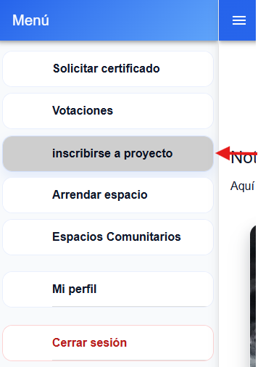
AREA FUNCIONAL : Modulo de inscripcion actividad (Vecino)
CU 07 | Boton de menu "inscribirse a proyecto/actividad" | alta | El usuario debe estar logeado, ademas el usuario debe ser de tipo Vecino | usuario, Click en el boton, Redirección al path "generar/proyecto" | 1. El usuario logeado de tipo vecino 2. Despliega el menu de hamburguesa(Superior izquierda) 3. Realiza click en el boton "Inscribirse a proyecto/actividad" | El usuario ingresa al modulo de "/inscripcion/proyectos" | 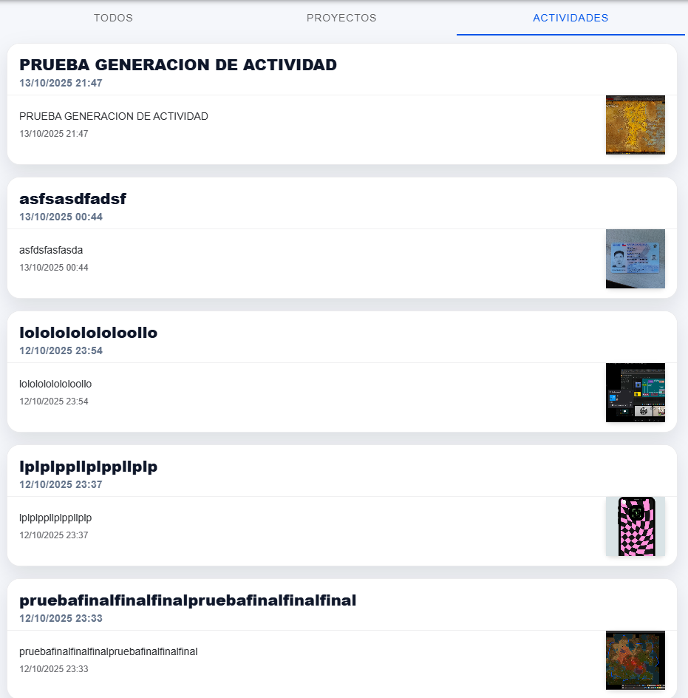 | OK
CU 07 | Navegacion y seleccion de actividad a inscribirse | alta | El usuario debe estar dentro del modulo "Proyectos y actividades", en el path /inscripcion/proyectos | Usuario, Filtro de publicaciones, seleccion de actividad elegida | 1. El usuario dentro del modulo "Proyectos y actividades" 2. Usuario filtra de "Todos" a "Actividades" 3. Usuario navega entre las actividades disponibles 4. Usuario Selecciona con un click la actividad para inscribirse | El usuario al seleccionar la actividad de interes, le redirecciona al modulo de inscripcion del actividad seleccionada, como se muestra en la imagen | 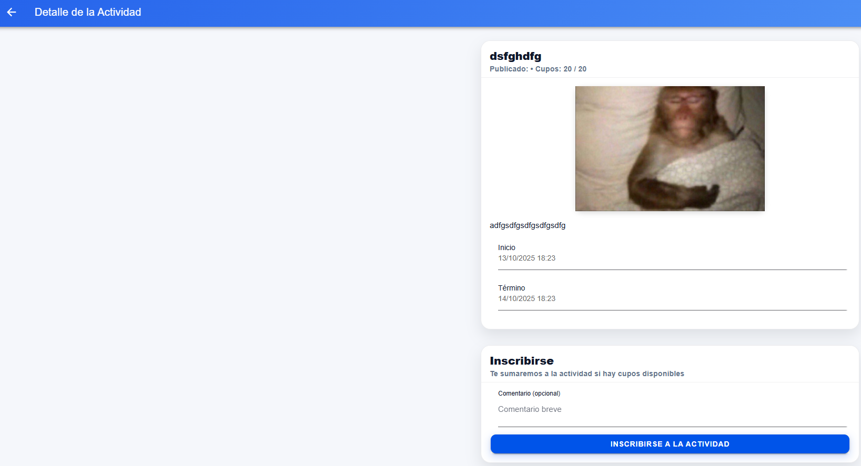 | OK
CU 07 | Relleno del formulario para postulacion de la actividad | alta | El usuario tiene que haber escogido una actividad en la lista de navegacion de actividades disponibles, estar dentro del path /inscripcion/inscripcion-proyecto/... | Usuario, actividad seleccionado, path /inscripcion/inscripcion-proyecto/ | 1. el usuario dentro del modulo de Inscripcion de actividad 2. Usuario rellena la caja "comentario" 3. Usuario apreta el boton de "Inscribirse" | El usuario al rellenar el cuadro de "comentario" y apretar el boton "Inscribirse" deberia sobresalir una caja de texto como se muestra en la imagen |  | OK
AREA FUNCIONAL : Espacios
CU 08 | El usuario puede ver los espacios de la junta de vecinos | alta | 1.- El usuario debe estar autenticado en el sistema. 2.- Deben haber espacios creados en el sistema. | N/A | 1.- El usuario se autentica en el sistema. 2.- El usuario navega a "Espacios Comunitarios" en el menú lateral. 3.- El usuario ingresa a "Espacios Comunitarios" | El usuario puede ver los espacios de la junta de vecinos |  | OK
CU 08 | El administrador puede añadir espacios al sistema | alta | El usuario debe estar autenticado como administrador en el sistema. | Nombre: Tipo de espacio: Capacidad: Descripción: Imágen del espacio: Ubicación: | 1.- El usuario se autentica como administrador en el sistema. 2.- El usuario navega hasta "Espacios comunitarios" en el menú lateral 3.- El usuario presiona el botón "Espacios comunitarios". 4.- El usuario presiona el botón "Nuevo Espacio". 5.- el usuario rellena el formulario con los datos solicitados. 6.- El usuario presiona el botón "Guardar Espacio". | El espacio queda visible en el menú "Nuestros Espacios". | 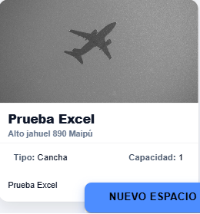 | OK
AREA FUNCIONAL : Votación
CU 09 | El usuario puede ver las votaciones activas | alta | 1.- El usuario debe estar autenticado en el sistema. 2.- Deben haber votaciones activas en el sistema. | N/A | 1.- El usuario se autentica en el sistema. 2.- El usuario navega hasta "Votaciones" en el menú lateral. 3.- El usuario despliega las votaciones activas | Se visualizan todas las votaciones activas del sistema | 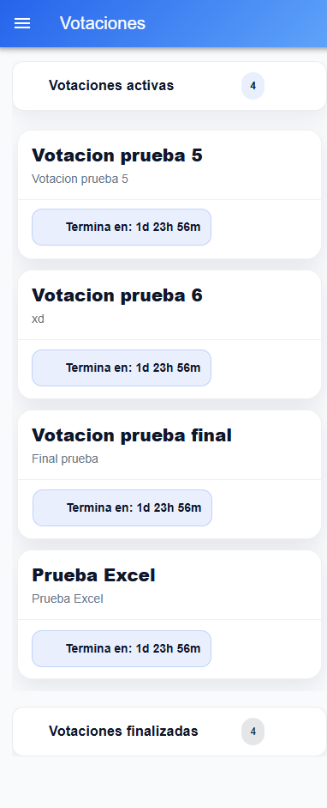 | OK
CU 21 | El usuario puede ver las votaciones finalizadas | alta | 1.- El usuario debe estar autenticado en el sistema. 2.- Deben haber votaciones finalizadas en el sistema. | N/A | 1.- El usuario se autentica en el sistema. 2.- El usuario navega hasta "Votaciones" en el menú lateral. 3.- El usuario despliega las votaciones finalizadas. | Se visualizan todas las votaciones finalizadas del sistema | 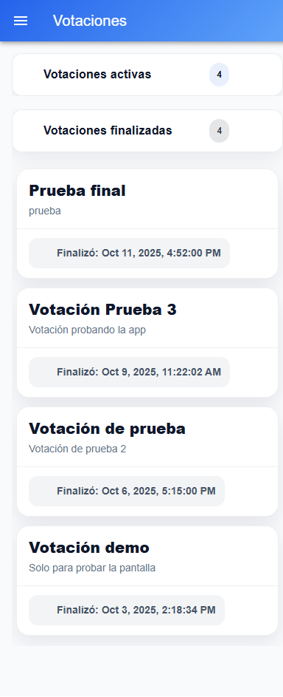 | OK
CU 15 | El administrador puede generar votaciones | alta | 1.- El usuario debe estar autenticado con una cuenta administrador. | Título: Descripción (opcional): Fecha Inicio: Fecha Término: Opciones (mínimo 2, sin repetir): | 1.- El usuario se autentica en el sistema con una cuenta administrador. 2.- El usuario navega hasta "Generar votación" en el menú lateral. 3.- El usuario completea el formulario con los datos obligatorios: Título, Fecha Inicio, Fecha Término y Opciones. 4.- El usuario presiona el botón "Crear Votación" | Se visualiza la votación recien creada en el sistema |  | OK
CU 09 | El usuario puede ver el detalle de las votaciones | Alta | 1.- El usuario debe estar autenticado en el sistema | N/A | 1.- El usuario se autentica en el sistema. 2.- El usuario navega hasta "Votaciones" en el menú lateral. 3.- El usuario selecciona la votacion de la cual quiere ver detalles. | El sistema muestra el detalle de la votación incluyendo porcentaje de votos en cada opción, el total de votos y el estado de la votación (tiempo restante o votacion finalizada) | 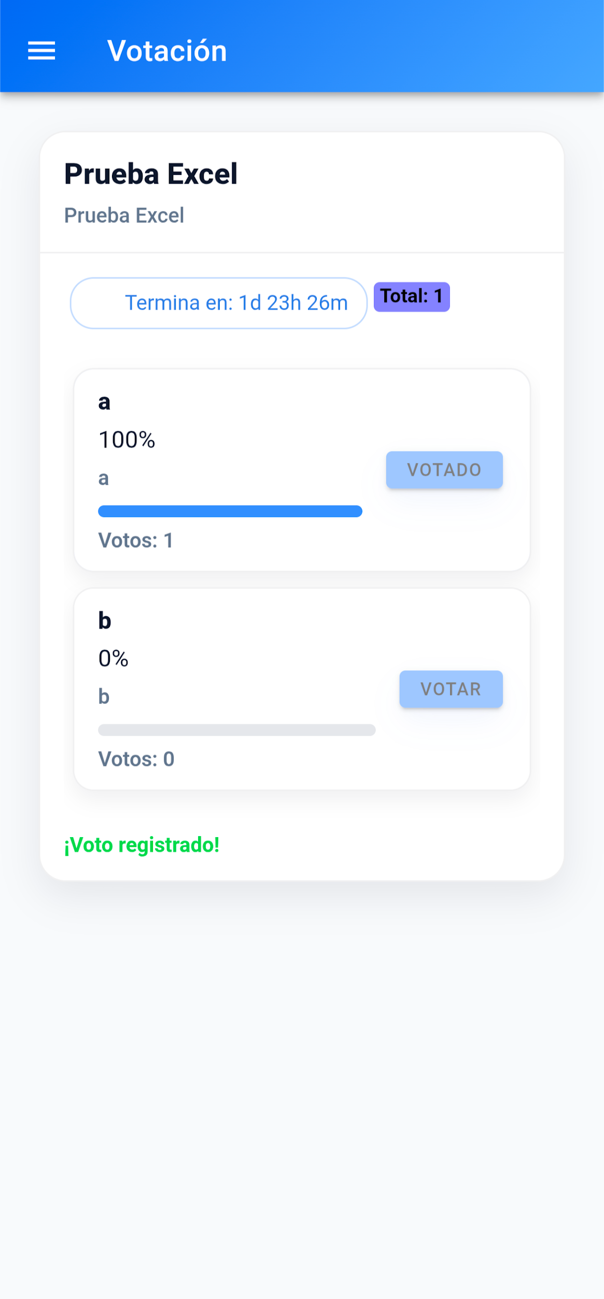 | OK
AREA FUNCIONAL : Certificados
CU 04 | El usuario puede solicitar certificados de residencia por correo | alta | 1.- El usuario debe estar autenticado en el sistema. | Fecha y lugar (opciona): | 1.- El usuario se autentica en el sistema. 2.- El usuario navega hasta "Solicitar certificado" en el menú lateral. 3.- El usuario ingresa Fecha y lugar (opcional). 4.- El usuario presiona el botón "Generar y enviar por correo". | El usuario recibe un correo electrónico con el certificado de residencia | 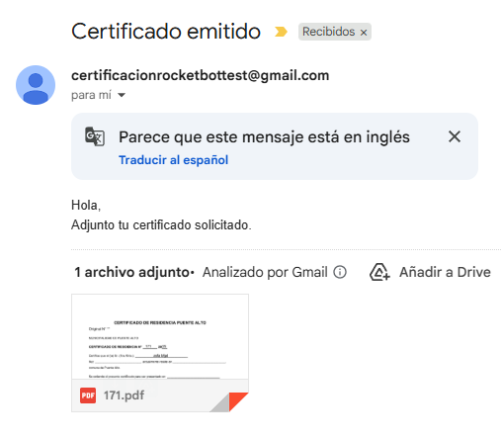 | OK
CU04 | El usuario puede solicitar certificados de residencia y descargarlo desde la app | alta | 1.- El usuario debe estar autenticado en el sistema | Fecha y lugar (opciona): | 1.- El usuario se autentica en el sistema. 2.- El usuario navega hasta "Solicitar certificado" en el menú lateral. 3.- El usuario ingresa Fecha y lugar (opcional). 4.- El usuario presiona el botón "Generar y descargar". | El usuario genera y comienza la descarga del pdf | 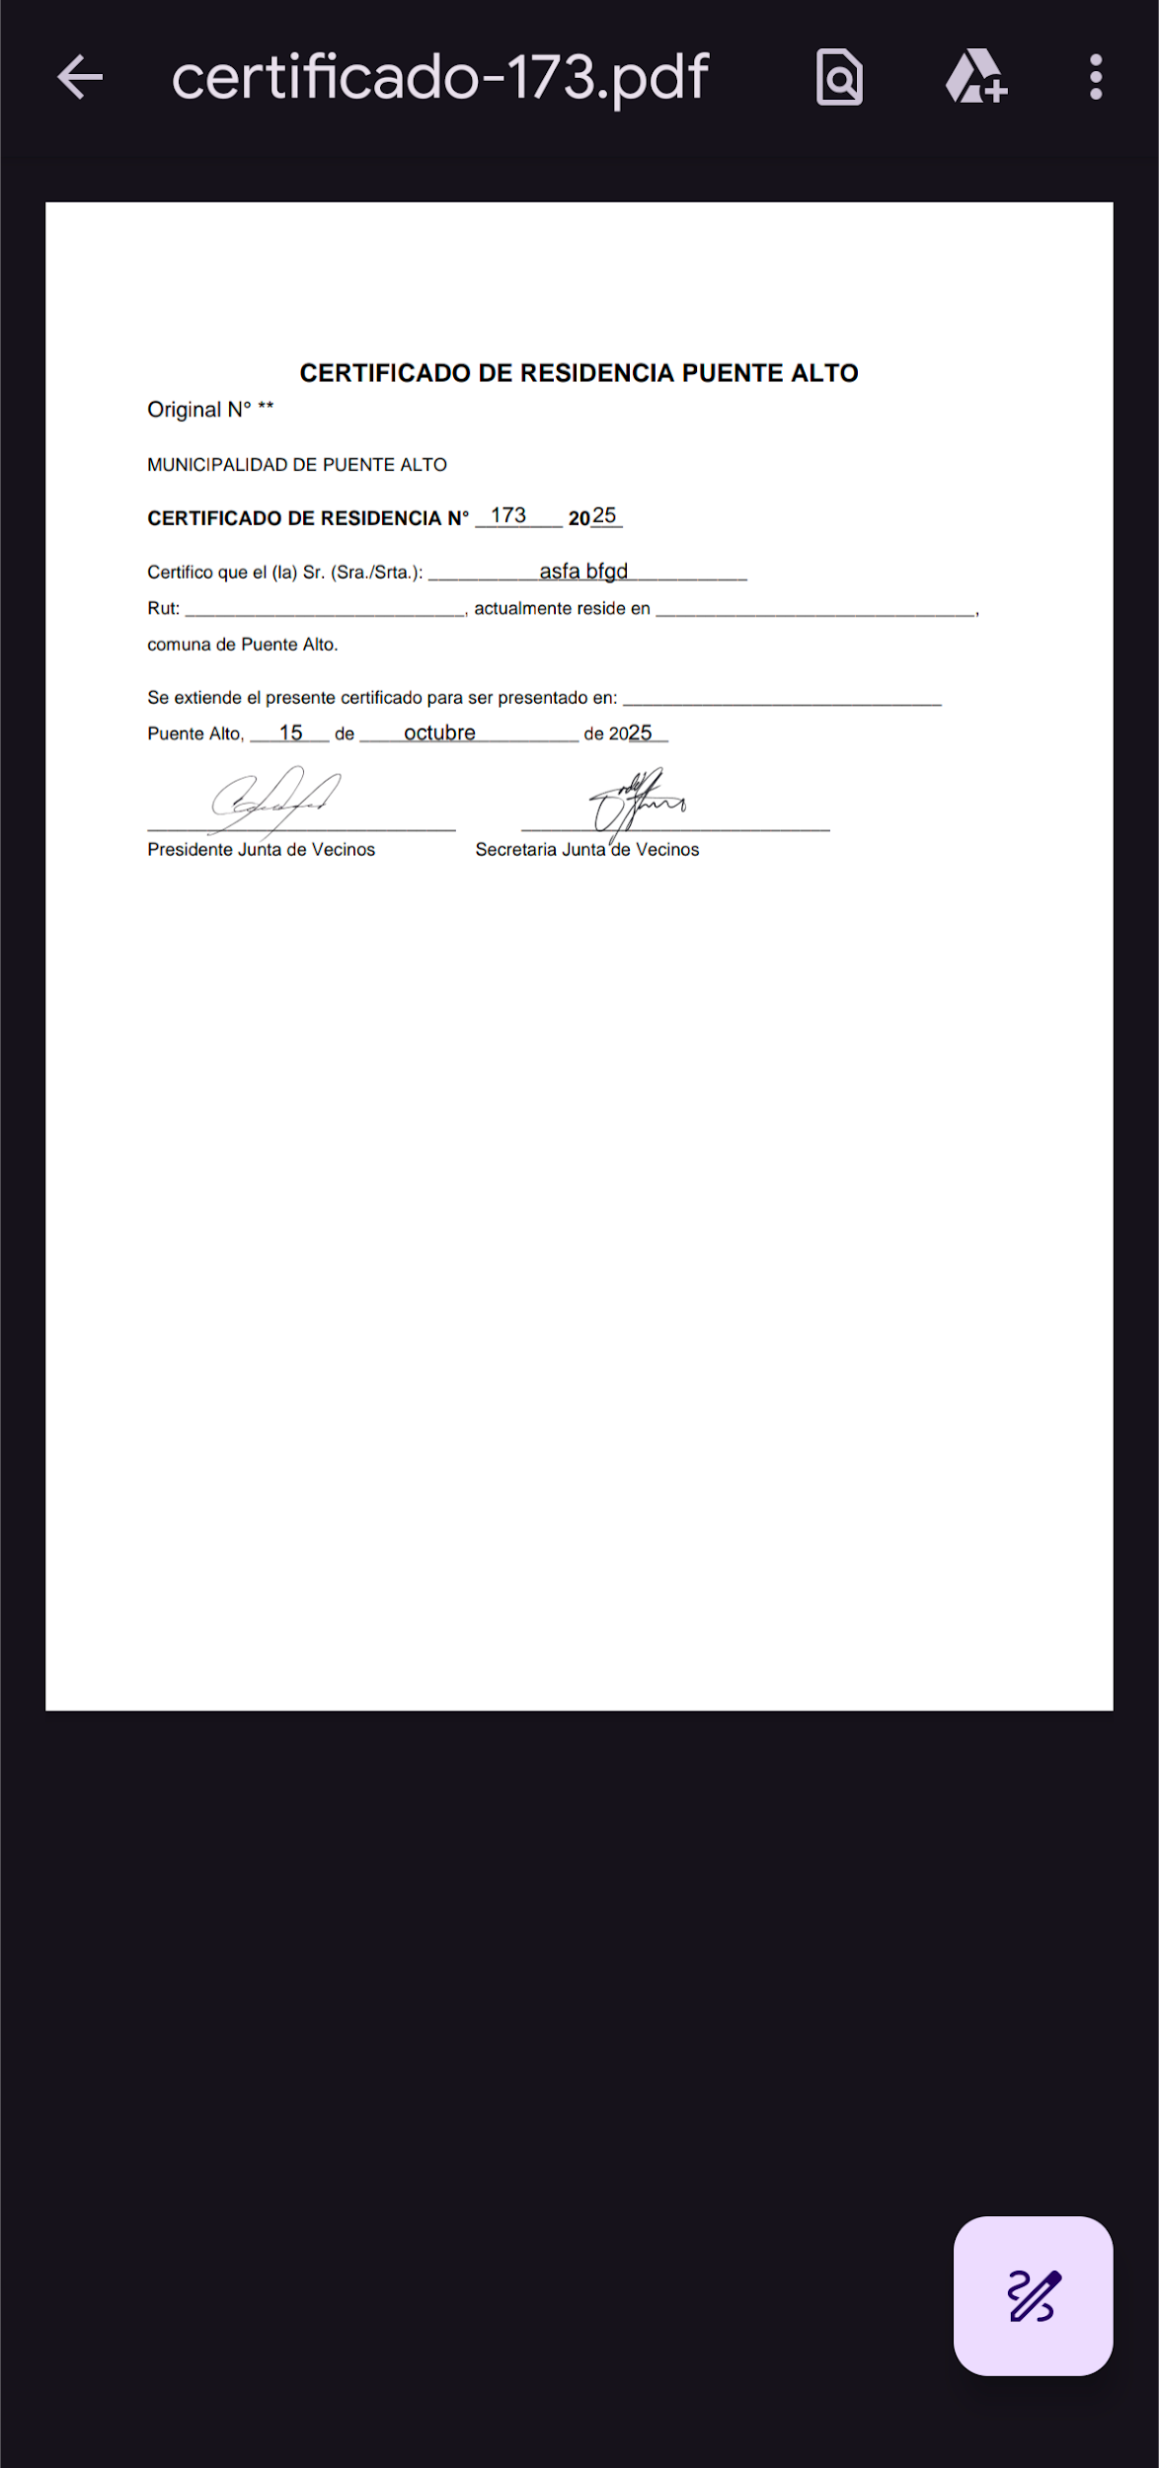 | OK
CU 25 | El usuario puede enviar el certificado a cualquier correo electrónico | alta | 1.- El usuario debe estar autenticado en el sistema | 1.- Correo de destino. 2.- Fecha y lugar (opcional). | 1.- El usuario se autentica en el sistema. 2.- El usuario navega hasta "Solicitar certificado" en el menú lateral. 3.- El usuario ingresa el correo de destino 4.- El usuario ingresa Fecha y lugar (opcional). 5.- El usuario presiona el botón "Generar enviar por correo". | El sistema envía el certificado al correo de destino | 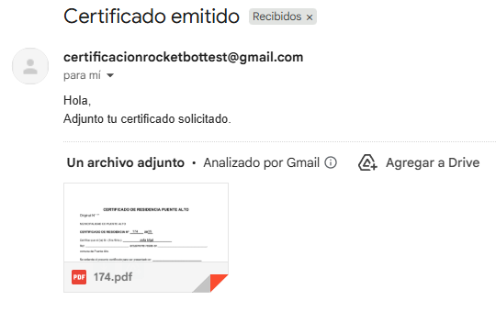 | OK
Cu 04 | El usuario puede ver un certificado previamente generado | alta | 1.- El usuario debe estar autenticado en el sistema. 2.- Debe haber generado algún certificado previamente. | N/A | 1.- El usuario se autentica en el sistema. 2.- El usuario navega hasta "Solicitar certificado" en el menú lateral. 3.- El usuario presiona el botón "Ver PDF" en el certificado que desee. | El sistema muestra el certificado generado anteriormente. |  | OK
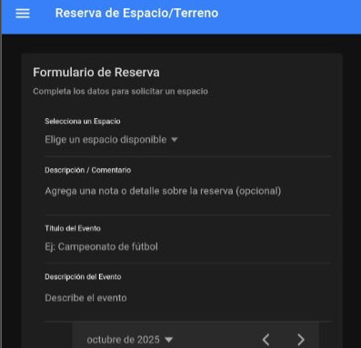
AREA FUNCIONAL : Arrendar un espacio(vecino)
CU 08 | Boton "arrendar espacio" | alta | El usuario debe estar logeado. El usuario debe ser de tipo Vecino | Click al boton y Redireccion a modulo /solicitud | 1. El usuario una vez logeado, despliega el menu hamburguesa 2. Apretar el boton "Arrendar espacio" | Cuando se clickea el boton de arrendar espacio, la aplicacion redirige al usuario al modulode /solicitud. Para iniciar el proceso de arrendar un espacio | 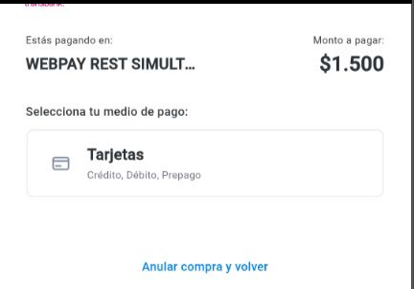 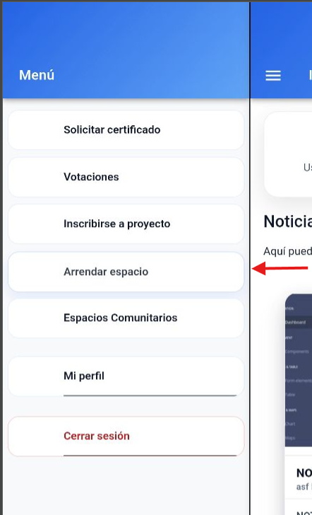 | OK
CU 08 | Formulario "Reserva de Espacio/terreno" | alta | El usuario debe estar logeado. El usuario tuvo que haber apretado el boton "arrendar espacio" El usuario debe ser de tipo Vecino | A. Seleccion de un espacio. B. Descripcion / comentario. C. Titulo del evento D. Descripcion del evento E. fecha de inicio F. fecha de termino | 1. El usuario una vez dentro del modulo de solicitud de espacio. rellena los campos solicitados 2. Define la fecha y hora de inicio y termino del espacio 3. Presiona el boton "reservar espacio" | Una vez rellenado todos los campos del formulario y apretar el boton de "reservar espacio". La aplicacion redirige al usuario al simulador de transbank para procesar el pago del arriendo del espacio | 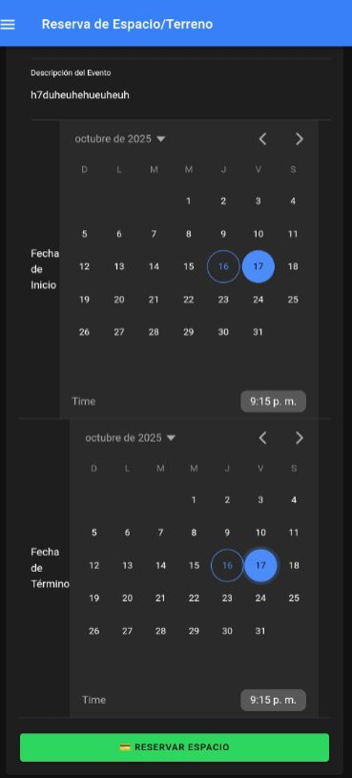 | OK
CU 08 | Simulador de transbank | alta | El usuario debe ser de tipo Vecino. El usuario debe tener el formulario rellenado. | Datos de la tarjeta simulada: 4051 8856 0044 6623 11/25 CVV 123 11.111.111-1 123 | 1. el usuario una vez redirigido, rellena los datos de la tarjeta simulada. 2. se rellena el rut y la clave de simulacion 3. se elige aceptar o rechazar pago, dependiendo de la eleccion la respuesta será pago aceptado o pago rechazado | Una vez hecho el proceso, la pagina deberia mostrar una respuesta del proceso de pago y redirigir a la aplicacion, con un mensaje de pago exitoso o rechazado, como se muestra en la imagen | 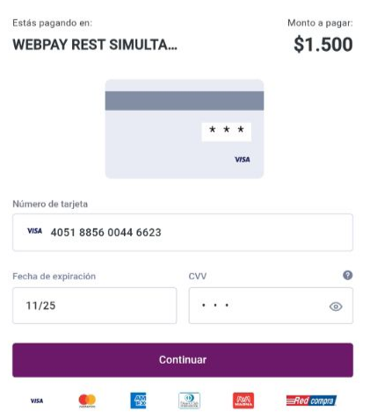 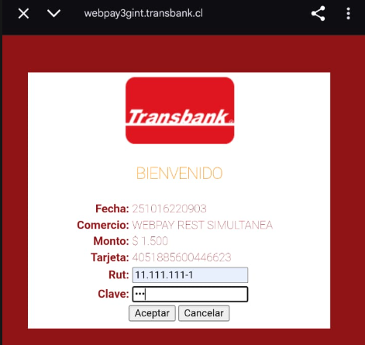 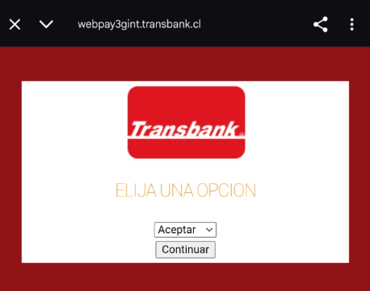 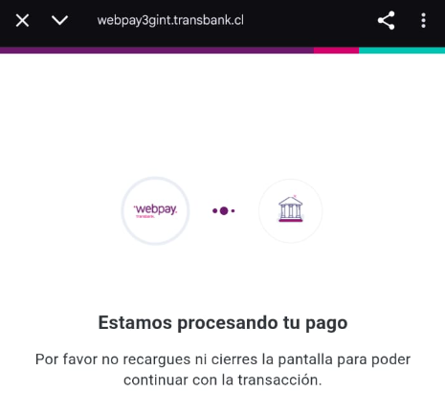 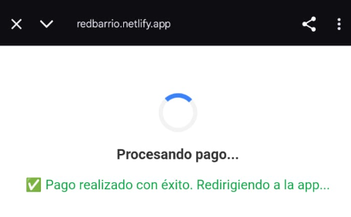 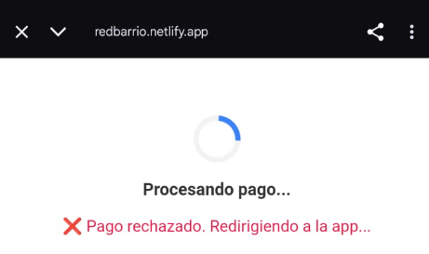 | OK
CU 08 | Redireccion de pago aceptado o rechazado | alta | El usuario debe haber hecho el proceso de pago en la simulacion de transbank | Respuesta del pago, con respuesta de pago aceptado o rechazado | 1. Una vez realizado el pago, la simulacion de transbank redirecciona al link de puente para entregar el pago aceptado o rechazado 2. la pagina puente redirecciona a la aplicacion para entregar el mensaje de pago rechazado o pago exitoso. | Una vez redireccionado a la aplicacion, debería mostrar un mensaje de pago aprobado o rechazado, como se muestra en la imagen | 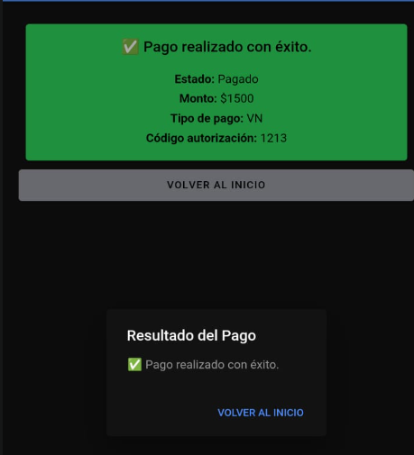 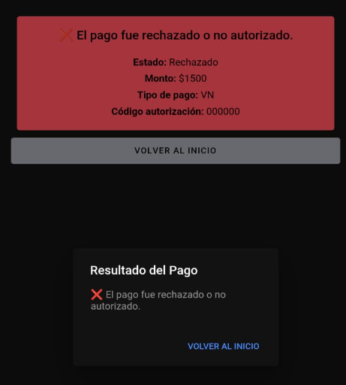 | OK
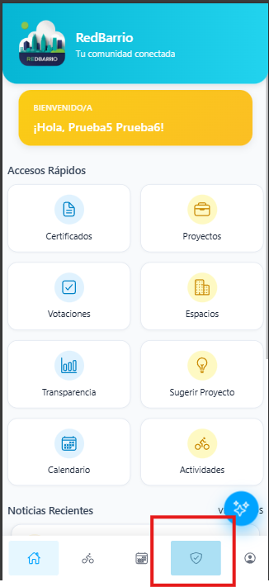
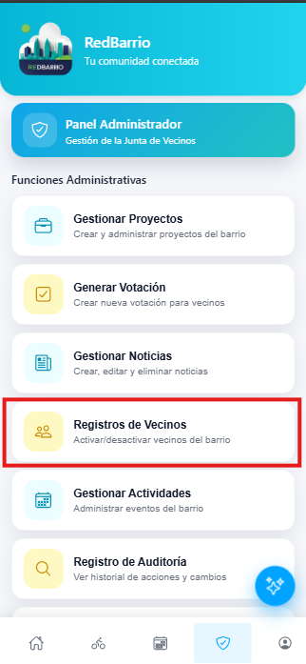
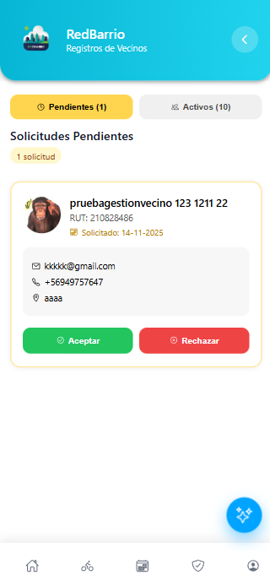
AREA FUNCIONAL : Gestionar Usuarios vecinos(Administrador)
CU 29 | Visualizar modulo de gestión | Alta | El usuario debe estar logeado como Administrador | Redireccion de ruta | 1. Una vez logeado como Admin, el usuario debe ingresar al modulo de gestion a través de la barra inferior con signo de escudo con ticket 2. Dentro del módulo se debe ingresar presionando el botón llamado registros de vecinos | Realizando los pasos deberia mostrar el modulo de gestion de registro de vecinos |  | OK
CU 29 | Aceptar/Rechazar Vecino | Alta | El usuario debe estar logeado como Administrador y estar dentro del modulo de gestion de registros vecinos | Input de Aceptar o rechazar | 1. una vez dentro del modulo de gestion de registros de vecinios, primero se filtra por Pendientes 2. Luego se debe decidir si aprobar o rechazar el registro del vecino | 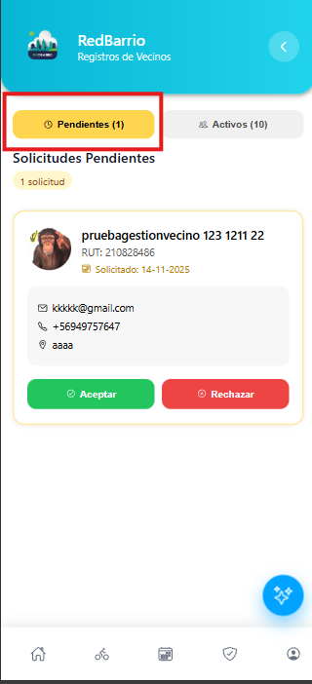 El resultado dependerá de la opcion escogida, si se acepta, el vecino es aceptado como usuario, en caso contrario, el usuario queda como rechazado | 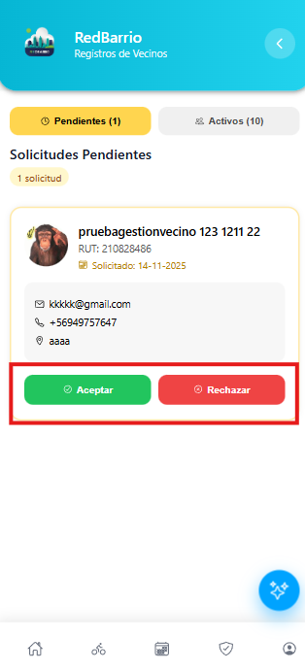
CU 29 | Desactivar usuario | Alta | El usuario debe estar logeado como Administrador y estar dentro del modulo de gestion de registros vecinos | Input de desactivar usuario | 1. una vez dentro del modulo de gestion de registros de vecinios, primero se filtra por Activos 2. Luego se debe presionar el boton 'desactivar usuario' | El resultado deberia de desactivar el usuario seleccionado. | 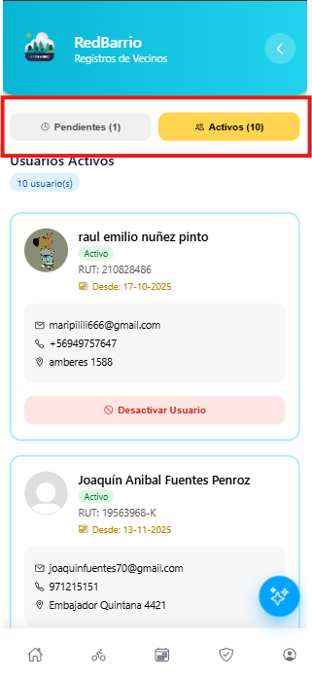 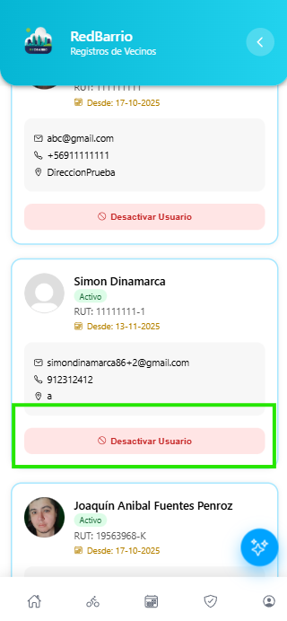
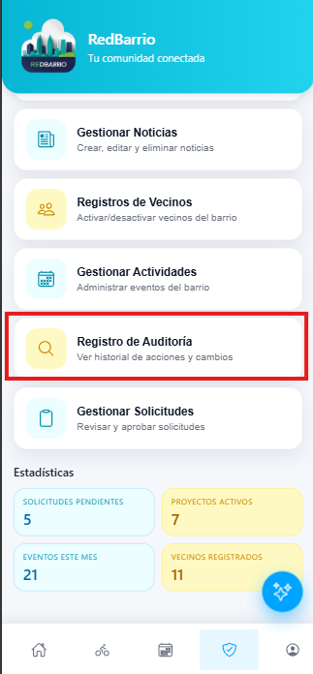
AREA FUNCIONAL : Registro de Auditoria(Administrador)
CU 16 | Visualizar modulo | Alta | El usuario debe estar logeado como Administrador | Redireccion de ruta | 1. Una vez logeado como Admin, el usuario debe ingresar al modulo de gestion a través de la barra inferior con signo de escudo con ticket 2. Dentro del modulo se debe presionar el boton Registro Auditoria | Como resultado, debe visualizarse el modulo de registro de auditoria | 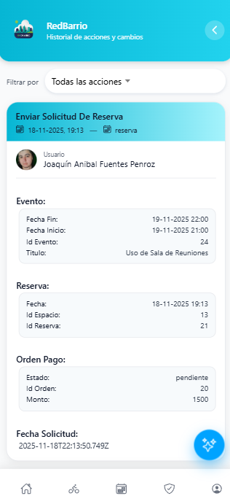
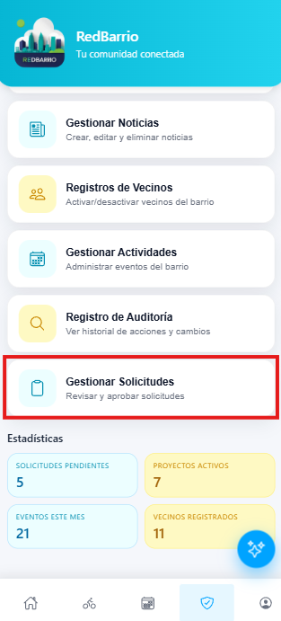
AREA FUNCIONAL : Gestion de solicitudes de vecinos(Administrador)
CU-06 | Visualizar modulo | Alta | El usuario debe estar logeado como Administrador | Redireccion de ruta | 1. Una vez logeado como Admin, el usuario debe ingresar al modulo de gestion a través de la barra inferior con signo de escudo con ticket 2. Dentro del modulo se debe presionar el boton Gestionar solicitudes | Realizando los pasos deberia mostrar el modulo de gestionar solicitudes | 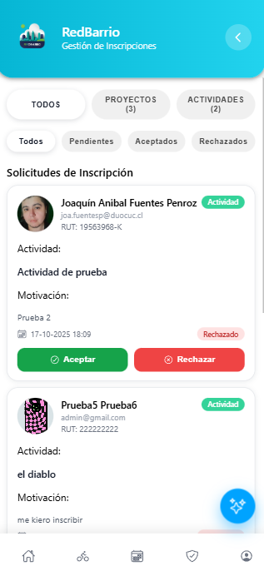
CU-13 | Aceptar/Rechazar solicitud | Alta | El usuario debe estar logeado como Administrador y dentro del modulo de gestionar solicitudes | input de aceptar o rechazar actividad/proyecto | 1. una vez dentro del modulo de gestionar solicitudes, el administrador filtra a gusto las actividades o proyectos que desea gestionar. 2. Luego de seleccionar filtro, se navega para encontrar el proyecto/actividad que se desea aceptar o rechazar 3. presiona el boton Aceptar o Rechazar | Con los pasos realizados se deberia de ejecutar la desicion de aceptar o rechazar una inscripcion de proyecto/actividad | 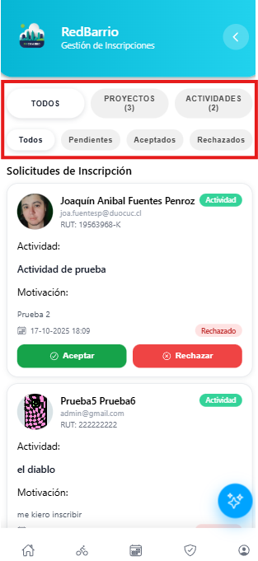 

AREA FUNCIONAL : Calendario Vecinal
CU-21 | Visualizar modulo | Alta | El usuario debe estar logeado como Administrador o vecino | Redireccion de ruta | 1. una vez logeado en el menu, se debe presionar el boton 'calendario' | Con los pasos realizado deberia de redireccionar al calendario vecinal | 

AREA FUNCIONAL : Metricas de transparencia
CU-16 | Visualizar modulo | Alta | El usuario debe estar logeado como Administrador o vecino | Redireccion de ruta | 1. una vez logeado en el menu, se debe presionar el boton 'Transparencia' | Con los pasos realizado deberia de redireccionar al modulo de transparencia | 
CU-16 | Boton descargar detalle de metricas | Alta | El usuario debe estar logeado como Administrador o vecino | Input de descarga | 1. Una vez dentro del modulo, se debe navegar hacia abajo y presionar el boton 'descargar detalle de transparencia' | Con los pasos realizados, deberia descargar el Excel guardado en Documentos | 
AREA FUNCIONAL : Chatbot
CU-11 | Acceder a chatbot | Muy Alta | El usuario debe estar logeado como Administrador o vecino | Presion de boton | 1. Una vez logeado, el usuario debería visualizar un circulo azul en la parte inferior derecha de su pantalla, debe presionarlo para abrir el chat |  Con los pasos realizados, se debería abrir una caja de chat para escribir | 
CU-11 | Chatear con la IA asistente | Muy Alta | El usuario debe estar logeado como Administrador o vecino | mensaje para enviar en el chat | 1. una vez logeado y abierto el chatbot, el usuario debe escribir su mensaje 2. Con el mensaje hecho, se debe presionar el boton de enviar con un simbolo de avion de papel | Con los pasos realizados, La IA deberia de mostrar una respuesta |  
CU-11 | Mini interfaz de mensajes rapidos | Medio | El usuario debe estar logeado como Administrador o vecino | Boton de mensajes rapidos | 1. Una vez logeado, el usuario debe abrir el chatbot y visualizar la pequeña interfaz que contiene: Preguntas Frecuentes, certificados, votaciones, etc. 2. selecciona una opcion para el mensaje rapido |  Con los pasos realizados, se deberia rellenar automaticamente el mensaje y enviado directo al chat | 
CU-11 | Chatear mediante el microfono | Alta | El usuario debe estar logeado como Administrador o vecino | Input de mensaje generado mediante microfono | 1. Una vez logeado y con el chat abierto, se debe presionar el boton de microfono y empezar a hablar. 2. Una vez que el usuario habla, se transcribe al chat y debe presionar el boton de enviar. | Con los pasos realizados se deberia generar la transcripcion y el chatbot debe contestar |   

